Priser-Turer
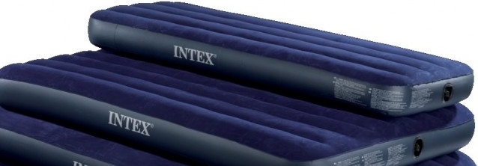
BARNLEK 2014

Man kan kopiere linjer, men kolumnerne må ikke forandres.
Det er muligt at skrive lange texter i boxerne med adresser og bemærkninger.

Vi behöver navn, födselsdato og t-shirt störrelse til hver deltager.
- Födselsdato (ddmmyy) eller i det mindste födselår (yyyy)
Stævneafgift regnes ikke for barn födt 2009 eller senere og extra-morgen eller aftensmad skal ikke noteres.
Adresser behöves kun för gruppeledere, men telefonnumer kan löse mange problemmer som kan opstå.
Bemærkninger : Opplysninger om specialdiet eller lignende.
Anden inkvartering í Island : Det er vigtigt at vi kan finde deltagere som vil være med til turer men overnatter ikke i skolene.
Flyopplysinger : På grund af transport til og fra Mosfellsbær behöver vi flyopplysninger.

Priser
Stævneafgift |  |  |  | 1,800 | per person
Overnatting |  |  |  | 100 | per natt |  | Skrif inn 1 (en) til hver extra natt
Morgenmad-extra |  |  |  | 70 |  |  | Skrif inn 1 (en) til hver extra dag
Aftensmad-extra |  |  |  | 140 |  |  | Skrif inn 1 (en) til hver extra dag
Luftmadras lejes enkelt |  |  | 76*191*22cm | 40 | per natt |  | Skrif inn E i kolumn AL
Luftmadras lejes dobbelt |  |  | 152*203*22cm | 75 | per natt |  | Skrif inn D i kolumn AL

TURER
nr. | Til | DKK | 5. jul | 6. jul | 7. jul | 8. jul | 9. jul | 10. jul | 11. jul | 12. jul | 13. jul | 14. jul | 15. jul
 |  |  | lör | sön | man | tirs | ons | tors | fre | lör | sön | man | tirs
1. | Sight seeing | 100 |  | 1 |  |  | 1
2. | Gullfoss | 380 |  |  |  | 2 |  | 2
3. | Krísuvík | 430 |  |  | 3 |  |  | 3
4. | Langjökull | 970 |  |  |  | 4 |  | 4
5. | Þórsmörk | 530 |  |  | 5 |  |  | 5
6. | Landmannal | 530 |  |  |  | 6 |  | 6
7. | Vestm.eyjar | 1,030 |  |  |  | 7 |  | 7
8. | Hellisheidi | 350 |  |  | 8 |  |  | 8
9. | Hestetur | 550 |  | 9 |  | 9 | 9 | 9
10. | Lufthavn | 90 | 10 | 10 | 10 | 10 | 10 | 10 | 10 | 10 | 10 | 10 | 10

 | Luftmadras lejes enkelt |  |  | 76*191*22cm
 | Luftmadras lejes dobbelt |  |  | 152*203*22cm

